INCIDENCIAS
 | Anexo H FORMULARIO NOTIFICACION DE INCIDENCIAS, ACCIDENTES O ENFERMEDADES SUBITAS EN INSTALACION ACUATICA O ESTRUCTURA SIMILAR |  |  |  |  |  |  |  |  |  |  |  |  |  | Versión: 01
 |  |  |  |  |  |  |  |  |  |  |  |  |  |  | Fecha: 4-10-2018
 |  |  |  |  |  |  |  |  |  |  |  |  |  |  | Dependencia: Dirección Factores de Riesgos - SSSA:

INFORMACIÓN GENERAL

Fecha (dd/mm/aaaa): |  | Departamento |  |  |  |  |  |  |  | Muncipio:

Razón Social o Nombre Comercial del Establecimiento:

Dirección: |  |  |  |  |  | Barrio/Vereda: |  |  |  |  | Localidad/Comuna/:

Tipo: | Uso Colectivo (UC): |  |  |  |  | Abiertas al Publico (PU) |  |  |  | Uso Restringido (UR) |  |  | Privada Unihabitacional (PR)

INFORMACIÓN ESPECIFICA POR INSTALACION ACUATICA O ESTRUCTURA SIMILAR
Nombre de la Instalación Acuatica o Estructura Similar:

Clase de Inslalación Acuática
Piscina de nado o recreo |  |  |  | Piscinas de Aterrizaje |  |  |  | Atraciones Acuáticas Interactivas |  |  |  |  |  | Piscinas de Olas

Rios Lentos |  |  |  | Rios Rápidos |  |  |  | Especial (Terapeuticas, Termales, etc) |  |  |  |  |  | Otra

Atraciones Interactivas |  |  | Rocio |  |  |  | Salpicado |  |  | Propulsion Chorros de Agua |  | Cascadas |  |  |  |  | Flujo

Tipos de Estructura Similares |  |  |  | SPA |  |  | Jacuzzi |  |  | Otro |  |  | ¿Cuál?: _____________________

TIPO DE INCIDENCIAS, ACCIDENTES O ENFERMEDADES SUBITAS Hora evento (hh:mm a.m ó p.m):________________________________________________________________

Ahogamientos/inmersion e hipotermia |  |  |  |  |  | Lesiones Medulares |  |  |  | Traumatismos Cranoencefalicos |  |  |  |  |  | Electrocución

Semiahogamiento/inmersion e hipotermia |  |  |  |  |  | Reacciones Alergicas |  |  |  | Intoxicacion por productos químicos |  |  |  |  |  | Paro Subito

Lesiones en Tejido Oseo (Fractura) |  |  |  |  |  | Atrapamiento Mecanico |  |  |  | Dermatologicos (Sol/Cloro) |  |  |  |  |  | Hidrocución

Lesiones Tejidos Blandas/Golpes |  |  |  |  |  | Apendicitis |  |  |  | Desmayo |  |  |  |  |  | Epilepsia

Shoc analfilactico |  |  |  |  |  | Asma |  |  |  | Infarto |  |  |  |  |  | Diarreas

Coma Diabetico |  |  |  |  |  | Otras
SEÑALIZACION Y DESCRIPCION DE LAS PARTES HUMANAS AFECTADAS

 |  |  |  |  |  | 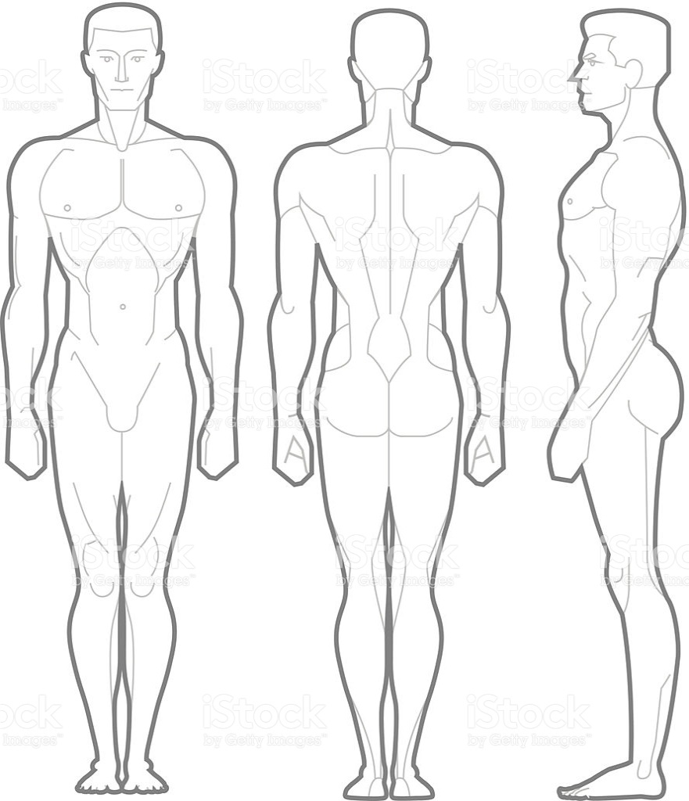
Descripción de la Incidencia, Accidente o Enfermedad Subita.

Violación de Normas de Uso de la Instalación Acuatica o Estructura Similar (Ley 1209 de 2008 y Decreto 780 de 2016 y Normas de funcionamiento ):

Lugar de la Incidencia, Accidente o Enfermedad Subita en la Instalacion de Acuatica o Estructura Similar:

INFORMACION DE LAS PERSONAS AFECTADAS
Nombre, Edad (años) |  |  |  |  |  |  |  |  | Dirección, telefono, correo electronico.

MEDIDAS ADOPTADAS

Sin Cierre de la Instalación |  |  |  | Cierre Temporal |  |  |  | Cierre Definitivo |  |  |  |  |  | Otras

¿Cuáles?:

METODOS O EQUIPOS UTILIZADOS

Reanimacion Cardio Pulmonar |  |  |  |  | Oxigeno |  |  | Desfibriladores Externos (DEAs) |  |  |  |  |  | Traslado Asistencial TAM

Traslado Asistencial TAB |  |  |  |  | Otra |  |  | Cuales:

Otra: Cuales:

RESPONSABLE DE LA NOTIFICACIÓN |  |  |  |  |  |  |  |  | OBSERVACIONES
Nombre:

Correo (s) electrónico (s):

N° Teléfono (s)(movil y celular):

Firma

RESPONSABLE DE LA ATENCION BASICA PRIMARIA |  |  |  |  |  |  |  |  | OBSERVACIONES
Nombre:

Correo (s) electrónico (s):

N° Teléfono (s)(movil y celular):

Firma

TESTIGO O PACIENTE |  |  |  |  |  |  |  |  | OBSERVACIONES
Nombre:

Correo (s) electrónico (s):

N° Teléfono (s)(movil y celular):

Firma

El propietario y/o el responsable de la Instalación Acuatica o Estructura Similar debe notificar a la Autoridad Sanitaria y Dependencia Municipal que expide el Certificado de Cumplimiento de las Normas de Seguridad dentro de las 24 horas de la ocurrencia de la Incidencia, Accidente o Enfermedad Subita presentada.

GOBERNACIÓN DE ANTIOQUIA - SECRETARÍA SECCIONAL DE SALUD Y PROTECCIÓN SOCIAL DE ANTIOQUIA Calle 42B 52-106 piso 8, oficina 806 - Centro Administrativo Departamental José María Córdova (La Alpularra) - tels (094) 3839861 - 3839880 - 3839786 "Entidad Vigilada Supersalud" Medellín - Colombia - Suramérica.

